シート1
OSPO Japan Local Meetup, OSS Strategy, 議論シート

 | OSSとビジネスとの関係 | ビジネスで提供するメインの価値の場所 | 例：Linux | 例：Linux以外（あとで議論） | OSSコミュニティとの関係 | 課題・問題 | Linuxコミュニティに対してやるべき企業行動 | Linuxコミュニティに対してやるべき企業行動（共通） | 左の内、OSPOで支援できそうなところ。 | 左の内、OSPOで支援できそうなところ（共通） | メモ 7/21 | メモ 7/14
 | 1次 OSSとしてサービス | 主にOSSを提供することで価値を提供 | ・Red Hat Enterprise Linux ・MIRACLE LINUX |  | OSSコミュニティを運営あるいはコミュニティの中心メンバー | ・ハードウェアベンダーからの認証（新しいハードウェアへの対応） ・互換性維持のためのバージョン固定とセキュリティ対策（バックポート） ・（2次以降のビジネスに向けて）価値の高いOSSが動作するようにサードパーティーを集める枠組み作り。 | ・コミュニティ発信 ・コミュニティ運営の支援、推進 | ・不具合事例を報告する。 ・不具合をアップストリームで修正する。 | ・コミュニティ発信支援 ・コミュニティ運営の支援、推進 |  | OSSの進化の価値がユーザにダイレクトに影響する | 今ないものをつくるR&Dはこちらに属するのでは？
 | 2次 製品・サービスに組み込んで販売、サービス SWに組み込んで販売 | メインの製品・サービスとOSSと組み合わせることで価値が生まれる | ・TV、カメラ ・クラウドサービス (AWS,,,) ソフトウェア ・SIerもここに入る システム監視サービス |  | 不具合をコントリビューション LTS利用 重要なOSSについてはコミュニティの中心メンバー | ・製品品質保証とAsIsのOSS品質のギャップ。 ・Linuxの長期的な提供、長期にわたってデファクトであってほしい。 ・脆弱性の対応がOSS側でも必要。定期的なアップデート。 ・互換性維持はほしい。 ・ライセンス変更。 ・コントリビューション推進したくてもベンダー提供LinuxOSなため、コントリビューションできない。 ・コントリビューションによる効果の提示が難しい。 ・OSS不具合時に調査可能な人、そのOSSに詳しい人が欲しい（開発効率） ・OSSを使う時、選ぶときにそのOSSに詳しい人が欲しい。 | ・利用事例を報告する（組込み系は特に少ない） |  | ・コミュニティへのフィードバック（不具合事例、利用事例。組込み系は特に少ない） ・
 | 2.5次 ・SW（OSS）を売らないが、製品に付属して提供 ・ | メインの製品・サービスの価値を利用するためにOSSと組み合わせる必要がある | ・BSP Board Support Package SDK Software Development Kit ・Linux上で動作する商用アプリ | ・半導体部品 | 多数のOSSをまとめてSDKを作成 OSS化 | ・Linuxの不具合をローカルで修正し、バージョンアップに苦労している。 ・ライセンス変更。 | 同上 |  | ・？
 | 3次 製品・サービスを作るためのツールとして利用 | ユーザーに渡すわけではないが、内部的に利用している OSS | ・CI/CDツール FOSSology ・新しいタイプのツール O3DF、ASWF ・社内インフラ（社内インフラ監視とかも） |  | 重要なツールについては個別にOSSコミュニティにコントリビューション | ・Linuxの不具合をローカルで修正し、バージョンアップに苦労している。 | ・利用事例を報告する。（想定した方法じゃない活用事例かもしれない） ・ツール群を組み合わせたときのチューニングや設定ノウハウとか、逆に性能が出なくて困ったとか、そういう話は喜ばれるかも。 ・ドキュメントの翻訳とかありそう |  | ・？
 | 3.5次 ・R&D | POCのために、OSSを利用 ・新しい技術に触れる。ノウハウを得る。 | ・POC, R&D |  |  |  |  |  |  |  |  | 追いかける側のR&D

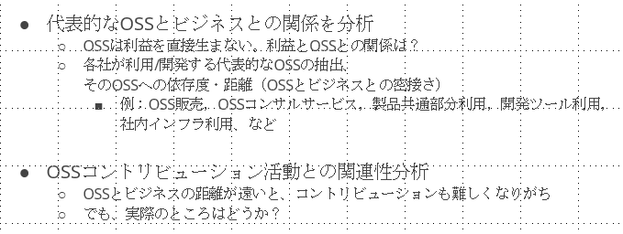
 |  |  |  | node.jsとかがPlatformだったら、1次、とかの内容が変わってくる。
 |  |  |  |  |  | 共通する課題も多そう。列を分けてまとめるなど工夫していきます。
 |  |  |  |  |  | OSPOとしての課題。改めて見直しできたらな。

 |  |  |  |  |  | どうまとめるかは悩みどころ。
 |  |  |  |  |  | 最終的にはTODOGroupへまとめたものを持って行って話したい。

 |  |  |  |  |  | ビジネスとの関係はｘ次とは書かずに、企業分類程度に抑える。距離感があるところが伝えたいことであるのでその旨は記載する。
 |  |  |  |  |  | 各企業分類の典型的なロールモデルがあるとOSSコミュニティとの関わりが理解しやすい。営業、経営層、開発者、など。
 |  |  |  |  |  | 海外コミュニティの成果をもってくる。

